tutorial_05
№ | レビュー日 | ステータス | 部分 | エラー タイプ | 箇所 | レビュー内容 | レビュー者 | 対応内容 | 対応日 | 対応者 | 備考
1 | 2021-12-20 | Open | Others | Improvement | Variable's Declaring | 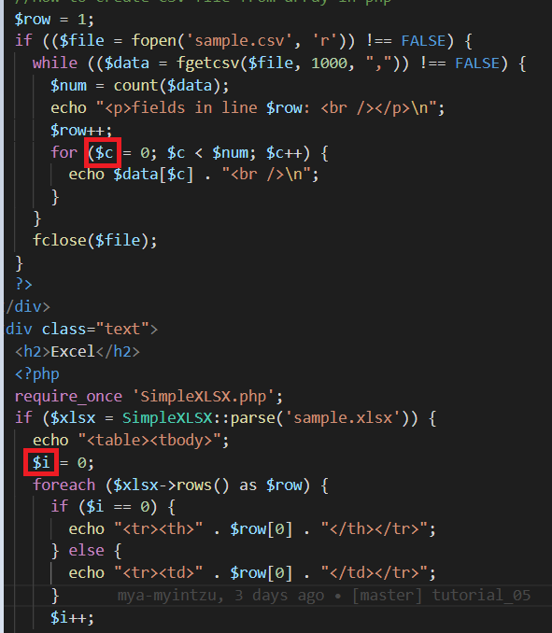 1) အဓိပ္ပာယ်ရှိတဲ့ variable's name တွေကိုပဲ declare လုပ်ပေးပါ နောက်ရေးတဲ့အခါတွေမှာ Variable name ပေး ရင် သတိထားပေးပေးပါနော် | PhuePwintPhway
2 | 2021-12-20 | Open | Others | Improvement | result showing | 1) .xlsx မှာ column 2 ခုရှိတာ 2 ခုလုံး ပေါ်အောင် code ကိုရေးပေးပါ 2) Library ထဲက SimpleXLSX.php file ကိုပဲယူမသုံးပဲ ဖြစ်နိုင်ရင် library 1 ခုလုံးကိုပါ ထည့်ပေးပါ | PhuePwintPhway
3 | 2021-12-20 | Open | Others | Improvement | result showing | 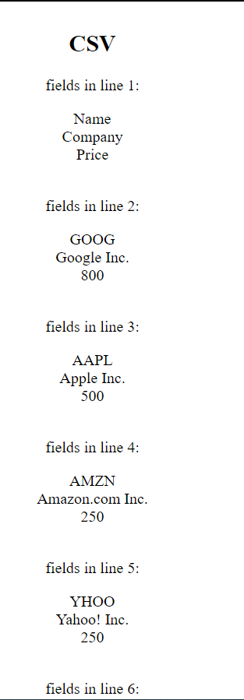 1) Please show as table | PhuePwintPhway

